关系图
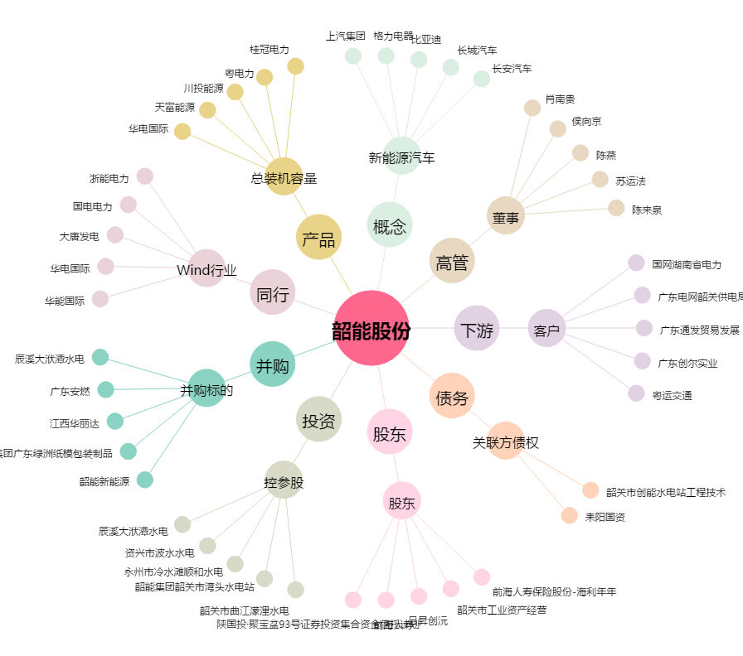
韶能股份[000601.SZ] - 关系概览图

